blaty
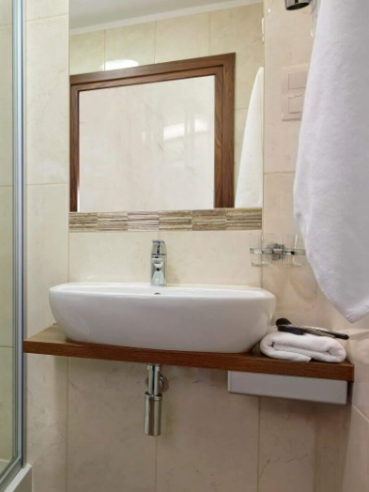
Załącznik nr 1b do zapytania ofertowego
UWAGA, PROSZĘ WYPEŁNIĆ TYLKO BIAŁE POLA
Dotyczy modernizacji wnętrz w Oddziałach Moxy Katowice Airport, Best Western Hotel Jurata, Golden Tulip Gdańsk Residence,
Wskazówki odnośnie skutecznej odpowiedzi na zapytanie. Wypełniony dokument prosimy przesłać jako: - dokumentu Excel, do celów analizy oraz - dokumentu PDF ze stemplem i podpisem osoby upoważnionej, jako dowód przystąpienia do zapytania ofertowego.
Dane oferenta
Imię i nazwisko autora oferty:
Nazwa firmy/oferenta (zgodna z KRS firmy):
Nazwa handlowa Oferenta (jeśli różna od nazwy zgodnej z KRS)
Adres oferenta - kod, miejscowość, ulica, nr domu, nr lokalu:
Nr telefonu oferenta:
E-mail oferenta:
Data sporządzenia oferty:
Data ważności oferty (minimum 120 dni od momentu otrzymania oferty przez Zamawiającego)
Odpowiadając na zapytanie ofertowe dotyczące modernizacji sali bilardowej w Best Western Hotel Jurata
W skład zamówienia wchodzi zakup, dostawa, demontaż oraz montaż blatów podumywalkowych lub nakładek na blaty. Prace obejmują usunięcie i utylizację wymienianego wyposażenia
Lp. | artykuł | specyfikacja: materiał wykonania, kolor, inne | cena netto pln | ilość | jm | kwota total PLN netto | Uwagi
 | blat podumywalkowy | Blat Konglomerat - kolor zbliżony do przedstawionego na zdjęciu.Pokój dwuosobowy: 100 cm (szerokość) x 40 cm (długość) x 3,5 cm (wysokość) Apartament: 100 cm (szerokość) x 40 cm (długość) x 3,5 cm (wysokość) |  | 33 | szt | - zł
 | blat podumywalkowy | Blat Konglomerat - kolor zbliżony do przedstawionego na zdjęciu. Pokój trzyosobowy: 95 cm (szerokość) x 40 cm (długość) x 3,5 cm (wysokość) |  | 10 | szt | - zł
 | blat podumywalkowy | Blat Konglomerat - kolor zbliżony do przedstawionego na zdjęciu łazienki. Apartament: 86 cm (szerokość) x 36 cm (długość) x 3,5 cm (wysokość) |  | 3 | szt | - zł
 |  |  |  |  | Razem | - zł
 | nakładka na blat podumywalkowy | nakładka na blat podumywalkowy z konglomeratu - kolor zbliżony do przedstawionego na zdjęciu łazienki - min 1 cm. Pokrycie wszystkich widocznych krawędzi istniejącego blatu. Wymiary blatu :100 cm (szerokość) x 40 cm (długość) x 3,5 cm (wysokość) |  | 33 | szt | - zł
 | nakładka na blat podumywalkowy | nakładka na blat podumywalkowy z konglomeratu - kolor zbliżony do przedstawionego na zdjęciu łazienki - min 1 cm. Pokrycie wszystkich widocznych krawędzi istniejącego blatu. Wymiary blatu : 95 cm (szerokość) x 40 cm (długość) x 3,5 cm (wysokość) |  | 10 | szt | - zł
 | nakładka na blat podumywalkowy | nakładka na blat podumywalkowy z konglomeratu - kolor zbliżony do przedstawionego na zdjęciu łazienki - min 1 cm. Pokrycie wszystkich widocznych krawędzi istniejącego blatu. Wymiary blatu: 86 cm (szerokość) x 36 cm (długość) x 3,5 cm (wysokość) |  | 3 | szt | - zł
 |  |  |  |  | Razem | - zł
INNE WARUNKI HANDLOWE
Termin płatności: rozliczenia bezgotówkowe faktura Vat - 30dni (TAK/NIE)
Planowany termin realizacji inwestycji : ….....................................
Termin wykonania usługi ( w dniach) :
Akceptacja draftu umowy (TAK/NIE) jeśli NIE prosimy o podanie uwag - w osobnym pliku
Okres gwarancji na wykonane prace (podać w miesiącach) min. 12 msc.
Oświadczam, iż akceptuję Ogólne Warunki Współpracy (TAK/NIE)
Oświadczam, iż nie zalegam z opłatami podatków CIT, VAT i ZUS. Nie wymaga się oświadczeń potwierdzonych przez właściwy urząd (TAK/NIE)
Oświadczam, iż w czasie trwania projektu, nieprzerwanie będę rejestrowany w rejestrze „Biała Lista Podatników” (TAK/NIE)
Inne warunki handlowe

